상품제안서
대나무 칫솔 케이스 세트 | 상품코드: S26248

 |  |  |  |  |  |  | 02-713-8555 | www.synergygift.co.kr
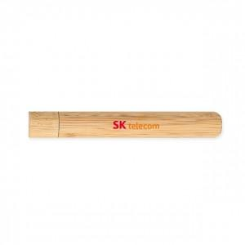 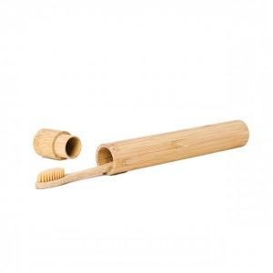

【상세/제작정보】 | <p style="text-align: left;" align="left"><span style="font-size: 14pt;">※ 케이스 단품 선택시 칫솔은 포함되어있지 않습니다</span></p><p align="left" style="text-align: left;"><span style="font-size: 14pt;">※ DTF필름전사 진행 불가합니다.</span></p><p style="text-align: left;" align="left"><span style="font-size: 14pt;">※ 레이저인쇄-칫솔, 대나무케이스 가능</span></p>

【인쇄/포장옵션】 | 레이저 / 포장불가능

【공급단가】 | 수량 | 100~ | 300~ | 500~ | 1,000~ | 3,000~
*VAT별도 | 케이스단품 | 3,240원 | 3,120원 | 3,000원 | 2,880원 | 2,800원
 | 케이스+칫솔세트 | 4,040원 | 3,900원 | 3,760원 | 3,620원 | 3,530원

【상품 URL】 | https://www.synergygift.co.kr:443/src/goods_detail.php?gdno=26248

